Hoja1
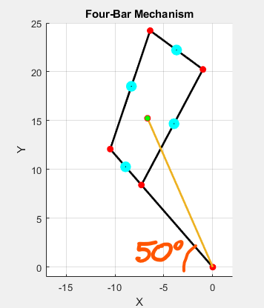
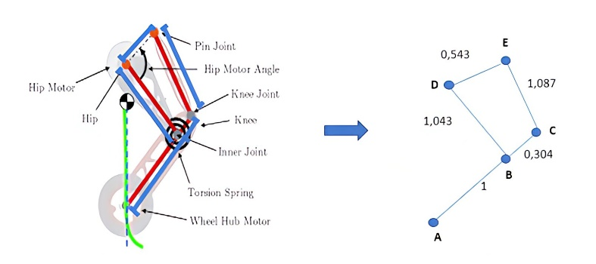
ELEMENTO | masas | unidades | Izz | Unidades
AC | 89 | gr | 650.067 | kg mm^2 | En base al eje de centro de masa
DB | 40 | gr | 232.715 | kg mm^2 | En base al eje de centro de masa
EC | 35 | gr | 202.345 | kg mm^2 | En base al eje de centro de masa
Rueda | 14 | gr | 15.581 | kg mm^2 | En base al centro de la rueda

